Onay Örneği
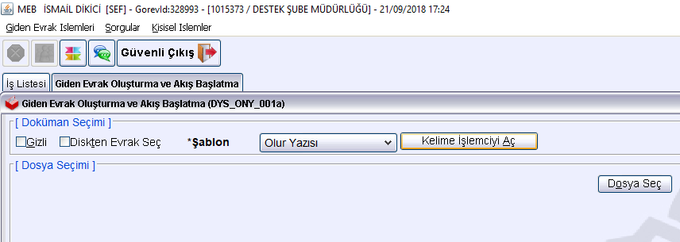
T.C.
BUCAK KAYMAKAMLIĞI
……İlkokulu Müdürlüğü

Sayı : : ..................../<...>/<...> <...>
Konu: Ek Ders Ücret Onayı

BUCAK İLÇE MİLLİ EĞİTİM MÜDÜRLÜĞÜNE

Okulumuzda/Kurumumuzda ücretli ders görevi verilen öğretmenler karşısında belirtilen tarihlerden itibaren okutmaları için düzenlenen ek ders ücret onayı çizelgesi ekte sunulmuştur.
Adı geçen yönetici ve öğretmenlerin 657 sayılı kanunun 89. ve 176. maddelerine ve 16/12/2006 tarih ve 26378 sayılı Resmi Gazetede yayımlanan “MEB Yönetici ve Öğretmenlerin Ders ve Ek Ders Saatlerine İlişkin Karara” uygun olarak Müdürlüğümüzde görevli (??) yönetici ve (??) öğretmenin 2021 mali yılı Bütçe Kanunu'nun ilgili maddelerine göre ek ders okutmalarını;
Olurlarınıza arz ederim.
................................ | Olur olarak seçilecek
Okul Müdürü

Uygun görüşle arz ederim.
Recep YILDIZ
Şube Müdürü

O L U R
<...>
Neşet YAZAR
İlçe Milli Eğitim Müdürü

{DYS-de Onaylayacak Kişiler seçilirken Okul Müdürü(...........) / İlçe Milli Eğitim Destek Şefi (Murat BELENKUYU) Şube Müdürü (Recep YILDIZ), İlçe Milli Eğitim Müdürü (Neşet YAZAR) seçilecektir). Dağıtım Listesi-nde DYS içi -İlçe Milli Eğitim Müdürlüğü -seçilmelidir. İlçe Milli Eğitim Müdürü e-imza ile imzalandıktan sonra onay -sayı- alacak, Aktif İşler-e düşecektir. En son gönder yaparak İlçe Milli Eğitim Müdürlüğü-ne gönderilmiş olacaktır.}

